关系图
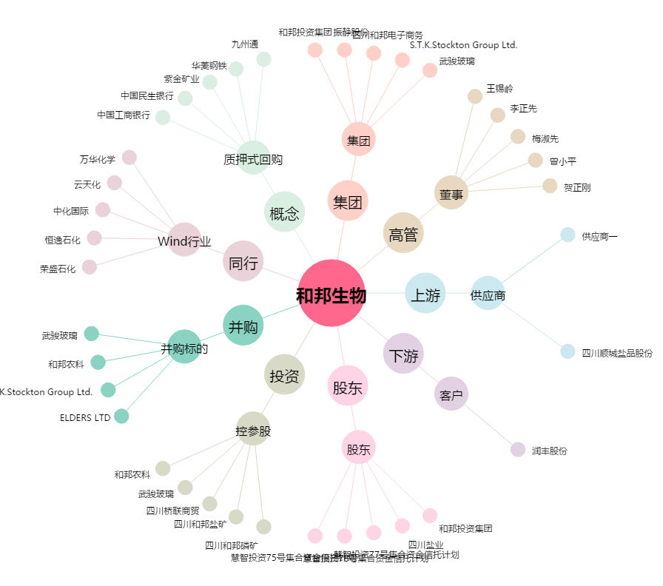
和邦生物[603077.SH] - 关系概览图

